测试反馈(20170816)
序号 | 模块/页面 | 测试问题 | 参考文件 | 处理方案 | 处理确认 | 最终结果
18 | 项目概况统计 | ● 现有统计方式和展现形式需要更改，要求：有查询字段，字段见附件excel文件。查询出来的数据/表格是一个动态数据/表格，我们可以通过筛选不同字段进行选择我们要查询的数据。比如我们组合供应商、执行方式两个字段查询样本量，组合年份、城市，查询执行项目数量等等 | 采购平台测试反馈-分次结算-20170830
21 | 设置 | 人员离职或者调岗时如何授权其他人修改 | 会议内容 | 在设置->用户管理添加了项目授权，供应商授权，可以按照项目和供应商设置。设置完毕后在立项，需求书组，确认单组，结算单，流转单，合同，供应商也做了调整。 ============================= 供应商是按照登记人来授权的，同一个人登记的供应商一次只能授权给一个人，但是同一个人登记的项目可以授权给不同的人，所以不能进行全选 ============================ 调整使用方式，通过选择人员来 勾选项目 供应商也做了相应的调整 | 1.又发现一个新的问题，如果授权人选错了，如何更改？如右图 2.现在还不能进行全选
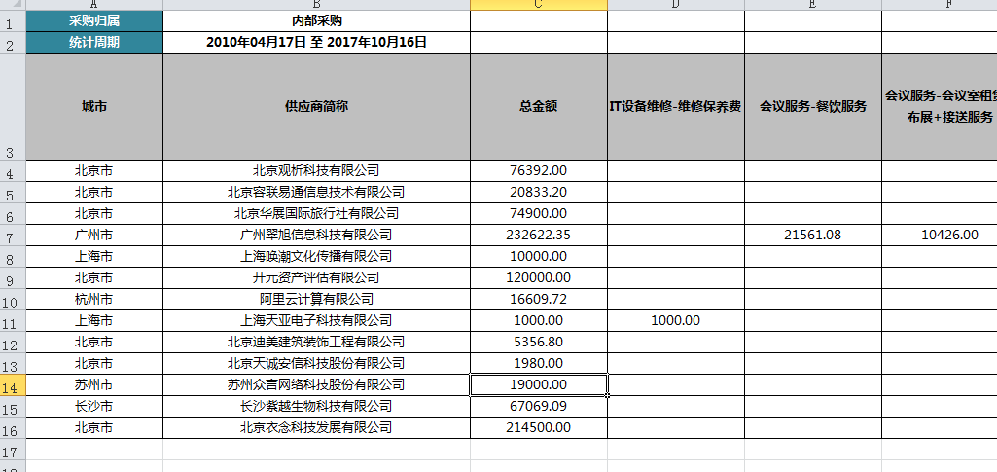
26 | 统计 | 统计模块上侧表头，即excel中的冻结 | 采购平台测试结果-20170913.docx | 在汇总表添加了固定表头功能，确认没有问题后会在其他统计页面添加 ============== 修改了excel模板，冻结了首行 ================ 修改了Excel模板冻结了左侧列 | 平台上OK，导出后的excel表头左侧不固定 | Y
48 | 决算统计表 | 决算统计表：有些字段下没有统计数据的原因是什么?应该都有数据啊 | 采购平台测试反馈20171010-gl.docx | 确认了数据没有发现问题， 比如截图中的开元资产评估有限公司，只登记了一条数据，结算金额是12000，这条数据对应的提供服务是资产评估，所以对应的最后一列的资产评估是12000 目前是按照提供服务+费用构成来分组的。如果逻辑有问题，需要重新确认逻辑 ===================================== 一列都是空的情况做了处理，现在是不显示的 =============================================== 添加了合计和冻结列 | 数据没有问题了，请在到处表格中最后一行增加合计以及横向和纵向冻结，如右图
60 | 自定义查询 | 需要显示项目全称、简称 | 采购平台测试反馈-20171026-X-更新 | 现在的下拉框只能显示项目名称或者简称，有其他建议么 =============================================== 修改为弹出框选择的模式 |  | Y
63 | 自定义查询 | count无显示,查询条件见最下方筛选条件 | 采购平台测试反馈-20171026-X-更新 | 选择的条件好像不一致，查询条件选择的执行的相关信息，但是显示结果选择的是支持类的 ============================================= 我按照图片的条件进行查询，查询到了2加供应商。另外发现现在系统里面登记了3个同样的项目，都叫多吉四期，应该是数据问题 ======================================= 和徐维佳确认一下，需要微信确认数据 | 见WORD
64 | 自定义查询 | 1. 统计方式-列表，不需要显示所有执行的明细，即无需重复，只显示一个车展即可； | 采购平台测试反馈-20171026-gl | 去掉了重复 ============== 需要微信确认数据 | 见WORD反馈
65 | 自定义查询 | 2. 显示混乱，不方便查找，建议业务和内部分开使用+处理 | 采购平台测试反馈-20171026-gl | 使用内部采购和业务采购区分的话，因为去重的原因内部采购的内容很少,暂时按照项目基本信息和确认单信息的顺序来显示的，请先确认，还是不方便的话再进行沟通 ============================================ 和统计条件一样的分类方式
66 | 自定义查询 | 3. 筛选时间、省份城市、项目类型-车展条件，结果选择数量，统计方式选择sum，查询不出结果，所以，您把sum直接定义为确认单和结算单的数量是不行的，其他的求和统计无法进行啊。 | 采购平台测试反馈-20171026-gl | 修改了SUM的统计项，现在可以进行勾选可以统计的城市样本量，确认单数量，结算单数量。 ==================================== 直接勾选确认单数量即可
67 | 自定义查询 | 4. 筛选时间、省份城市条件，结果选择项目类型，统计方式选择count，有些项目类型显示空白怎么回事？ | 采购平台测试反馈-20171026-gl | 做了确认，有些项目的城市样本量没有填写项目类型，所以出现了空白的情况，可以处理的方案有如下2种:1.系统修改为去除项目类型为空的数据。2.把项目类型补全 ============================ 项目类型和采购分类是同一个级别的，合并显示
70 | 自定义查询 | 选择了第一家代理之后，再选择一家代理，显示框内不同时显示两家代理 | 采购平台测试反馈-20171026-L | 不是很明白什么意思，需要单独沟通 ================================= 项目和供应商改成弹出框的方式。添加一个已选的状态查询 | 第一次已经勾选的，第二次取消不了，如右图，依旧显示正和凯诺，实际只选择了思恒
73 | 需求书 | 研究及数据分析需求书模板版变更修改(参考最新的需求书模板) | 2017-11-02提供的需求书模板 | 在研究及数据分析的项目信息添加了人员岗位 Excel 导出也做了相应的修改 ==================================== 删除了辅助要求的人员岗位 ==================================== 删除了辅助要求的人员岗位，在项目信息添加了人员岗位 word的截图看着像项目信息里面的 |  | Y
76 | 项目统计-自定义 | 统计结果有误，例如：执行方式选择暗访，执行省份选全国，统计结果选项目名称，统计方式选列表，统计出来的结果是：江南水乡一期和雅典娜二期两个项目，以及入职体检；均非暗访项目； 且统计结果选项目名称和项目简称，出来的结果不太一样，项目顺序也不一样 | 采购平台测试反馈-20171107-Y | 确认了数据，系统登记的这几个项目就是暗访 |  | Y
77 | 项目统计-自定义 | 统计结果有误，例如：执行方式选明检，执行分类选明检（销售），统计结果选项目简称，统计方式选列表，则报错“列名zhixingfenlei无效”；取消执行分类后，只统计出祭旗坡四期一个项目；若统计结果选择供应商名称，统计结果只有石家庄晟煊1个代理，结果均有误 | 采购平台测试反馈-20171107-Y | 修改了保存信息 |  | Y

